git资源拉取
git资源拉取

一、需要在拉取资源的主机上面生成公钥

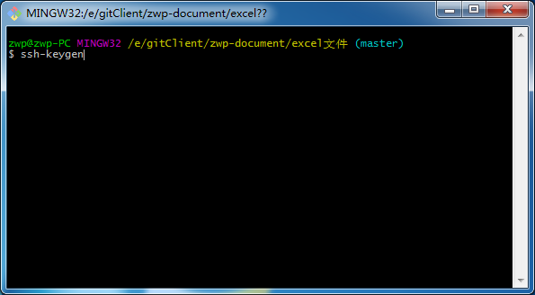
 |  | 生成public key的命令

生成之后在当前用户目录下面会存在：
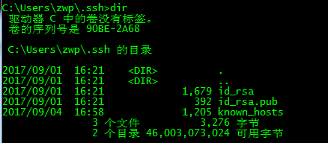
 | 公钥存放在id_rsa.pub文件中

公钥内容一般是以ssh-rsa开头

二、打开你的github
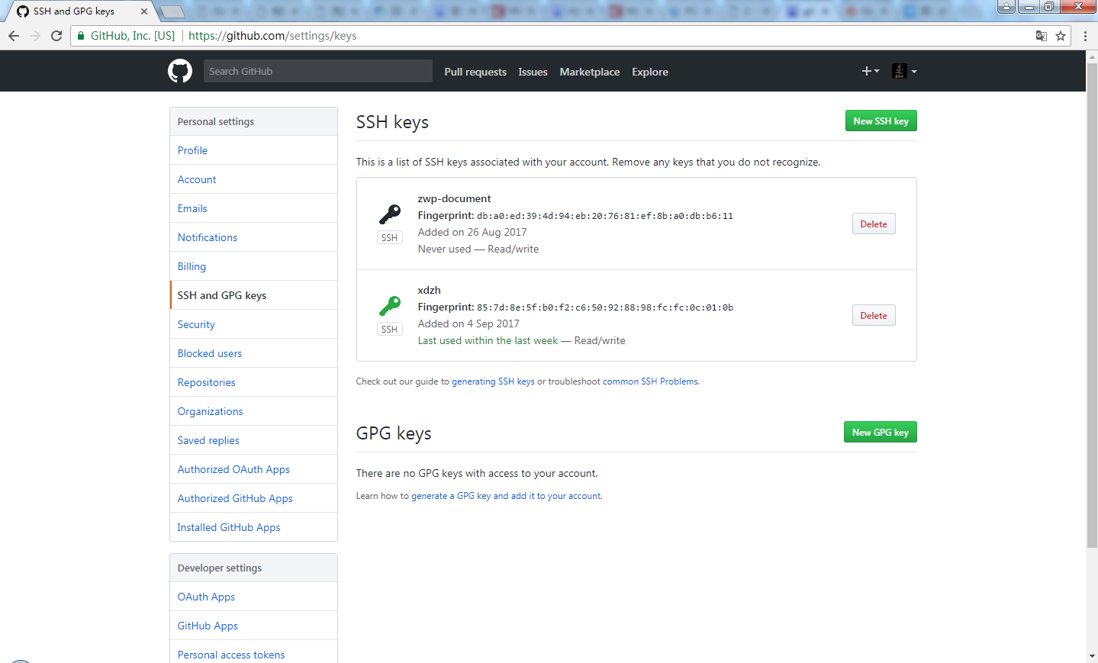

new一个ssh key

填入名称和公钥就完成了主机和远程github的关联

三、拉取代码

使用【git clone 远程地址】命令拉取到本地

至此：用source tree提交可能会失败

